关系图
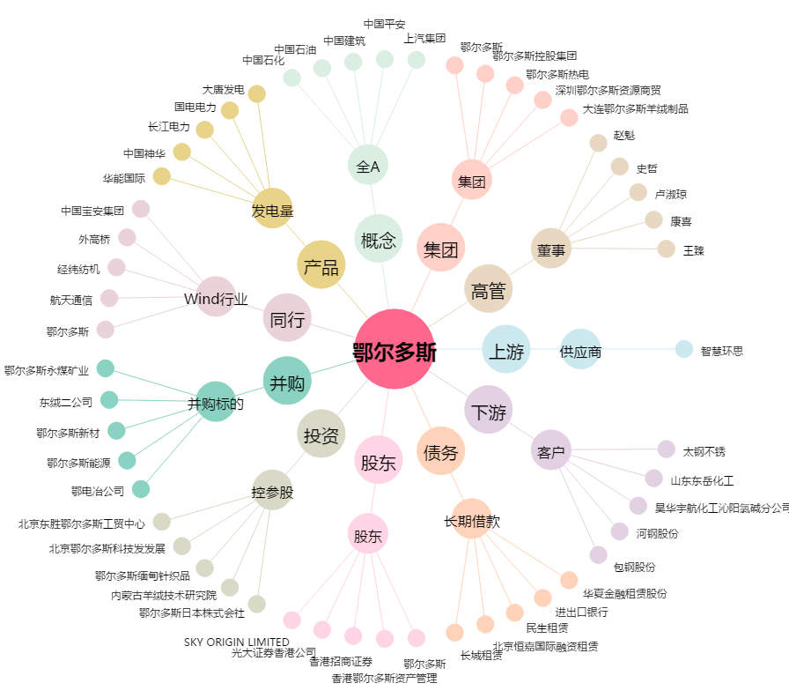
鄂尔多斯[600295.SH] - 关系概览图

